1
Bu məhsullar nə qədər müddətdir satılmır? (il və ay) H sütununda göstər.
Brand | Category | P-Style | Barcode | Last 3 Month Sales | Stock | Son satış tarixi | Nə qədər vaxtdır satılmır | Picture
ELC | Stroller | 132004 | 27084887761 | 40 | 95 | 2022-01-23 | 2 il və 9 ay | 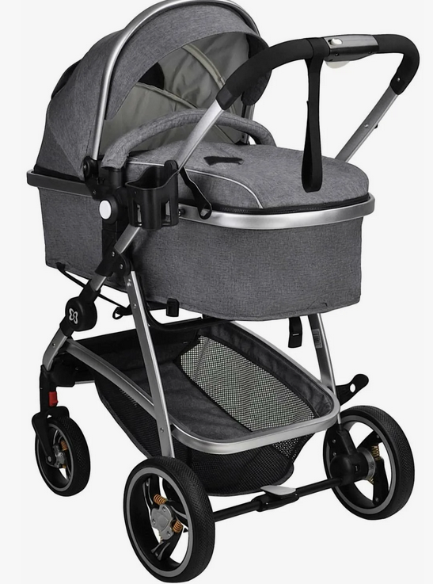 | 
Safety1st | Travel system | 132005 | 27084887762 | 32 | 100 | 2023-02-12 | 1 il və 9 ay | 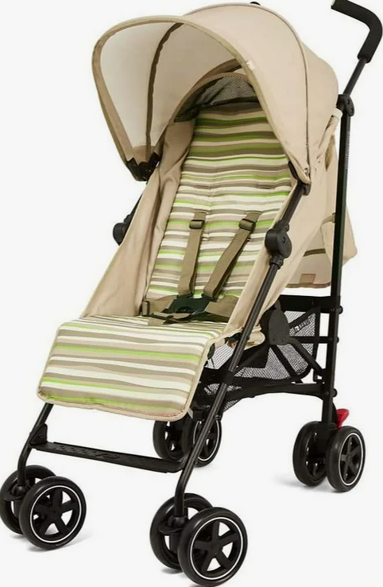
Okossh | Travel system | 132005 | 27084887763 | 35 | 105 | 2017-04-11 | 7 il və 7 ay | 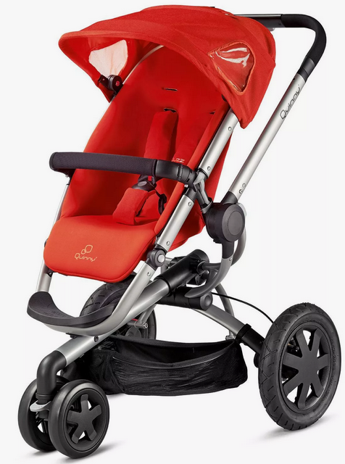

2
ID Kod | Ad-Soyad | Şöbə | Maas | İşə qəbul tarixi | Şöbə | Vezife
135876 | Nəbizadə Nicat | Kadrlar | 1,500 ₼ | 10.10.2012 | Kadrlar | IT
135877 | Cəfərov Qafqaz | Texnologiya | 2,300 ₼ | 10.10.2013 | Texnologiya | HR
135878 | Xıdırov Murad | Hesabatlıq | 2,350 ₼ | 10.10.2014 | Hesabatlıq | Audit
135879 | Günel Əliyeva | Sayım | 1,500 ₼ | 10.10.2015 | Sayım | Maliyye
135880 | Qəmbərli Vüsal | Kadrlar | 3,890 ₼ | 10.10.2016
135881 | Səfa Mehdiyev | Texnologiya | 2,795 ₼ | 10.10.2017
135882 | Allahquliyev Nahid | Hesabatlıq | 2,980 ₼ | 10.10.2018 | HR | 8,012 ₼
135883 | Məzahim Bağırov | Sayım | 3,828 ₼ | 10.10.2019 | IT | 7,449 ₼
135884 | Çimnaz Süleymanzadə | Kadrlar | 2,059 ₼ | 10.10.2020 | Maliyye | 13,005 ₼
135885 | Günay Mahmudlu | Texnologiya | 2,917 ₼ | 10.10.2021 | Audit | 10,533 ₼
135886 | Səbinə Mustafazadə | Hesabatlıq | 2,351 ₼ | 10.10.2022
135887 | Muxtar Babayev | Sayım | 3,933 ₼ | 10.10.2021
Vəzifə adlarına uyğun olaraq Toplam maaşı tap. (I9 xanası)
135888 | Aytən Babalı | Hesabatlıq | 2,852 ₼ | 10.10.2021
135889 | Emin Mirzəyev | Sayım | 3,744 ₼ | 10.10.2022

3
Satıcı | Staj -il | Rayon | Emek haqqi
Chloe Johnson | 4 | Göygöl | 500 | FALSE | Rayon | Nerimanov
Emily Huang | 5 | Nizami | 600 | FALSE |  | Xizi
Dan Smith | 6 | Bineqedi | 700 | FALSE
Chloe Johnson | 7 | Göygöl | 800 | FALSE | Emek haqqi | 400
Shyla Patel | 8 | Bineqedi | 900 | FALSE |  | 500
Dan Smith | 9 | Nerimanov | 450 | TRUE
Emily Huang | 10 | Sirvan | 1100 | FALSE
Chloe Johnson | 11 | Xizi | 1200 | FALSE
"Nerimanov" və ya "Xizi" rayonunda işləyən və Əmək haqqıları 400-500 aralığında olan bütün xanalar qırmızıya boyansın.
Shyla Patel | 8 | Zaqatala | 1300 | FALSE
Dan Smith | 13 | Quba | 1400 | FALSE
Chloe Johnson | 8 | Xizi | 445 | TRUE
Shyla Patel | 15 | Lerik | 1600 | FALSE
Emily Huang | 5 | Lenkeran | 1700 | FALSE
Dan Smith | 6 | Xizi | 1800 | FALSE
Chloe Johnson | 18 | Göygöl | 1900 | FALSE
Shyla Patel | 19 | Qazax | 2000 | FALSE
Dan Smith | 4 | Nerimanov | 2100 | FALSE
Chloe Johnson | 21 | Xacmaz | 2200 | FALSE
Emily Huang | 22 | Quba | 2300 | FALSE
Dan Smith | 2 | Quba | 2400 | FALSE

4
AD-İxtisas-Universitet | Universitet
Səma Şirinova-Maliyyə-UNEC | UNEC
Səma Quliyeva - Maliyyə - BDU | BDU
Aygün Mahmudova - Hüquq - BDU | BDU
Arzu Məmmədova - İT - AzTU | AzTU
Nübar Həsənova- Geologiya - ADNSU | ADNSU

Universitet adını formula yazaraq kəsməlisən.
Aşağı sürüşdürəndə dinamik olaraq dəyişməlidir.
Flash Fill olmaz!

5
Item | Quantity | Price | Amount | Criteria
Laptop | 28 | 451 | $12,628 | Item | Quantity | Price | Total Amount
Mause | 23 | 232 | $5,336 | Ipad | 51 | >100 | $24,735
Ipad | 51 | 384 | $19,584
Laptop | 33 | 383 | $12,639
Mause | 30 | 453 | $13,590
Ipad | 51 | 55 | $2,805
SSD | 28 | 439 | $12,292
Keyboard | 28 | 235 | $6,580
SSD | 31 | 364 | $11,284
Verilmiş kriteriyalara əsasən Database funksiyasi ilə Total Amountu tapın.
Ipad | 51 | 101 | $5,151

7
Amount | Year | Rate | İnterest
$35,600 | 5 | 5.60% | $9,968

İllərin və Faiz miqdarlarının dəyişimini cədvəldə görürsən. Bu dəyişimlərdə İnterest dəyəri necə dəyişəcək tapmalısan.
 | $9,968 | 4.30% | 5% | 6% | 8%
 | 1 | $1,530.80 | $1,780.00 | $2,136.00 | $2,848.00
 | 2 | $3,061.60 | $3,560.00 | $4,272.00 | $5,696.00
 | 3 | $4,592.40 | $5,340.00 | $6,408.00 | $8,544.00
 | 4 | $6,123.20 | $7,120.00 | $8,544.00 | $11,392.00
 | 5 | $7,654.00 | $8,900.00 | $10,680.00 | $14,240.00

9
Ad&Soyad | Filial | Maaşı | Mehsul1 | Mehsul2 | Mehsul3 | Mehsul4 | Mehsul5 | Bonus
Adilə Eldarova | Nəsimi | 555 | 400 | 400 | 400 | 400 | 317 | 194.25
Novruz Əhmədov | Yasamal | 517 | 163 | 110 | 185 | 114 | 149 | Bonus yoxdur
Adilə Rəhmanova | Ucar | 575 | 349 | 354 | 303 | 229 | 272 | Bonus yoxdur
Çimnaz Ismayilova | Şəmkir | 625 | 152 | 208 | 296 | 120 | 329 | Bonus yoxdur
Nader Şəmsiyev | Sumqayıt | 894 | 245 | 224 | 295 | 114 | 398 | Bonus yoxdur
Nizami Sadiqov | Qaradağ | 427 | 125 | 203 | 275 | 113 | 237 | Bonus yoxdur
Sahib Kərimov | Nəsimi | 828 | 341 | 266 | 140 | 133 | 237 | Bonus yoxdur
Xamis Əhmədov | Yasamal | 572 | 349 | 188 | 379 | 379 | 226 | Bonus yoxdur
Satış miqdarı 300-dən çox olan məhsulların sayı 4-dən çoxdursa maaşın 35%-i miqdarında bonus ödənsin. Digər hallara "Bonus yoxdur" yazılsın.
Şükür Xəlilov | Lənkəran | 1500 | 372 | 308 | 351 | 321 | 369 | 525
Ürfət Niftəliyev | Şəmkir | 614 | 377 | 305 | 208 | 333 | 211 | Bonus yoxdur
Akif Kərimov | Sumqayıt | 982 | 286 | 348 | 291 | 185 | 306 | Bonus yoxdur
Aydın Rüstəmzadə | Binəqədi | 790 | 224 | 145 | 216 | 179 | 299 | Bonus yoxdur
Vadim Ələkbərov | Nəsimi | 768 | 153 | 274 | 194 | 255 | 200 | Bonus yoxdur
Vüqar Əliyev | Yasamal | 651 | 500 | 500 | 500 | 500 | 500 | 227.85
Qoşqar Əliyev | Yasamal | 704 | 148 | 154 | 165 | 167 | 108 | Bonus yoxdur
Aydın Əsgərov | Binəqədi | 539 | 165 | 206 | 273 | 148 | 281 | Bonus yoxdur
Fəridə Əhmədova | Biləsuvar | 536 | 224 | 278 | 127 | 200 | 129 | Bonus yoxdur
Ramin Aslanov | Sumqayıt | 722 | 217 | 236 | 268 | 300 | 346 | Bonus yoxdur
Rəşad Seyfullayev | Binəqədi | 896 | 345 | 211 | 205 | 312 | 167 | Bonus yoxdur
Rəşad Vəlizadə | Nəsimi | 495 | 189 | 156 | 256 | 135 | 287 | Bonus yoxdur
Səadət Qarayeva | Yasamal | 954 | 387 | 288 | 368 | 211 | 233 | Bonus yoxdur
Şahəddin Ağayev | Binəqədi | 686 | 113 | 152 | 169 | 232 | 400 | Bonus yoxdur
Aydın Əliyev | Şəmkir | 907 | 280 | 177 | 219 | 184 | 214 | Bonus yoxdur
Akif Əliyev | Sumqayıt | 860 | 600 | 600 | 600 | 600 | 600 | 301
Minəxanım Mustafayeva | Binəqədi | 597 | 107 | 169 | 235 | 174 | 198 | Bonus yoxdur
Ramin Allahverdiyev | Nəsimi | 885 | 183 | 237 | 246 | 110 | 162 | Bonus yoxdur
Ramin Allahverdiyev | Yasamal | 824 | 270 | 272 | 124 | 261 | 197 | Bonus yoxdur
Seccad Əhmədov | Şəmkir | 806 | 295 | 142 | 129 | 159 | 265 | Bonus yoxdur
Xəlil Ələkbərov | Quba | 899 | 176 | 233 | 183 | 279 | 125 | Bonus yoxdur
Afaq Babaşlı | Binəqədi | 790 | 220 | 194 | 238 | 334 | 228 | Bonus yoxdur
Akif Ismayılov | Nəsimi | 938 | 112 | 340 | 263 | 134 | 290 | Bonus yoxdur
Teymur Xanməmmədov | Yasamal | 834 | 218 | 359 | 380 | 197 | 343 | Bonus yoxdur
Vaqif Əliyev | Binəqədi | 967 | 292 | 275 | 273 | 140 | 146 | Bonus yoxdur
Aftandil Baxşəliyev | Şəmkir | 824 | 327 | 234 | 305 | 382 | 396 | Bonus yoxdur
Akif Əmrahov | Sumqayıt | 997 | 347 | 270 | 204 | 304 | 292 | Bonus yoxdur
Aydın Yaqubov | Binəqədi | 432 | 199 | 299 | 310 | 158 | 396 | Bonus yoxdur

10
Soyadı və adı | Bonus
Əliyev Namiq | 50%
Əhmədov Əli | 30%
Məmmədov Nurlan | 70%

ID Kod | Adı | Əmək haqqı | Əmək haqqı | Bonus
252 | Fəridə | 857 | 500 | 20%
253 | Namiq | 850 | 600 | 30%
254 | Natiq | 1484 | 700 | 40%
255 | Əli | 668 | 800 | 50%
256 | Rüfət | 551 | 900 | 60%
257 | Nurlan | 1396 | 1000 | 70%
258 | Sənan | 912

Bonus faizlərin tapmaq tələb olunur.

